ฟอร์มปล่าว
โครงการสอบเทียบอาคารชลประทาน
สำนักบริหารจัดการน้ำและอุทกวิทยา กรมชลประทาน
ศูนย์อุทกวิทยาชลประทาน ภาคเหนือตอนบน

ข้อมูลทางกายภาพ
1. ข้อมูลระบบส่งน้ำที่ตั้งของอาคาร
- ข้อมูลทั่วไปของอาคาร |  | ปตร.ปากคลองส่งน้ำสายใหญ่ ฝั่งซ้าย
- โครงการ |  | โครงการส่งน้ำและบำรุงรักษา แม่ยม
- ตำแหน่งที่ตั้ง กม. |  | 0+000
อำเภอ |  | สอง |  |  | จังหวัด | แพร่
- พิกัด |  | N 18๐ 29' 07.2" |  | E 100๐ 09' 28.2"
- ลักษณะคลอง |  | คลองดิน |  | คลองดาดคอนกรีต

2. ข้อมูลอาคาร
- ชื่ออาคาร
 | จำนวนบาน |  |  |  | 2 | บาน
 | ขนาดบาน |  | กว้าง |  | 4.00 | เมตร
 |  |  | สูง |  | 2.50 | เมตร
- ระดับพื้น Inlet |  |  |  |  |  | เมตร ( )
- ระดับพื้น Outlet |  |  |  |  |  | เมตร ( )
- ระดับพื้นธรณีอาคาร |  |  |  |  | 178.300 | เมตร ( ร.ท.ก. )
- ปริมาณน้ำไหลผ่านสูงสุด |  |  |  |  |  | ลูกบาศก์เมตร/วินาที
- รัศมีความโค้งของบาน (สำหรับบานโค้ง) |  |  |  |  |  | เมตร

3. ข้อมูลการสอบเทียบอาคารชลประทาน ( ประเภทบาน )
ประตูระบายน้ำบานตรง (Sluice gate)
ประตูระบายน้ำบานโค้ง (Radial or Tainter gate)
การไหลแบบอิสระ (Free flow)
การไหลแบบจม (Submerged flow)

Free flow
Submerged flow

กายภาพ กม.19+836 free flow
 | โครงการสอบเทียบอาคารชลประทาน
 | สำนักบริหารจัดการน้ำและอุทกวิทยา กรมชลประทาน
 | ศูนย์อุทกวิทยาชลประทาน ภาคเหนือตอนบน

1 | ข้อมูลทางกายภาพ
 | 1.1 ข้อมูลระบบส่งน้ำที่ตั้งของอาคาร
 | - ข้อมูลทั่วไปของอาคาร |  | ปตร.กลางคลอง ซอย 26 |  |  |  | อาคาร
 | - โครงการ |  | โครงการส่งน้ำและบำรุงรักษาแม่ยม
 | - ตำแหน่งที่ตั้ง กม. |  | 53 + 632 |  |  |  | คลองสายใหญ่
 | อำเภอ |  | เมือง |  |  |  | จังหวัด | แพร่
 | - พิกัด |  | N 18º07'57.0'' |  | E 100º10'46.4''
 | - ลักษณะคลอง |  | ÿ คลองดิน |  | ÿ คลองดาดคอนกรีต

 | 1.2 ข้อมูลอาคาร
 | - ชื่ออาคาร | อาคารวัดน้ำกลางคลอง
 |  |  | จำนวนบาน |  |  | 1 | บาน
 |  |  | ขนาดบาน | กว้าง |  | 6.00 | เมตร
 |  |  |  | สูง |  | 3.00 | เมตร
 | - ระดับพื้น Inlet |  |  |  |  | - | เมตร (ร.ท.ก.)
 | - ระดับพื้น Outlet |  |  |  |  | - | เมตร (ร.ท.ก.)
 | - ระดับพื้นธรณีอาคาร |  |  |  |  | 0.00 | เมตร (ร.ส.ม.)
 | - ปริมาณน้ำไหลผ่านสูงสุด |  |  |  |  | - | ลูกบาศก์เมตร/วินาที
 | - รัศมีความโค้งของบาน (สำหรับบานโค้ง) |  |  |  |  | - | เมตร

 | 1.3 รูปภาพอาคารชลประทาน
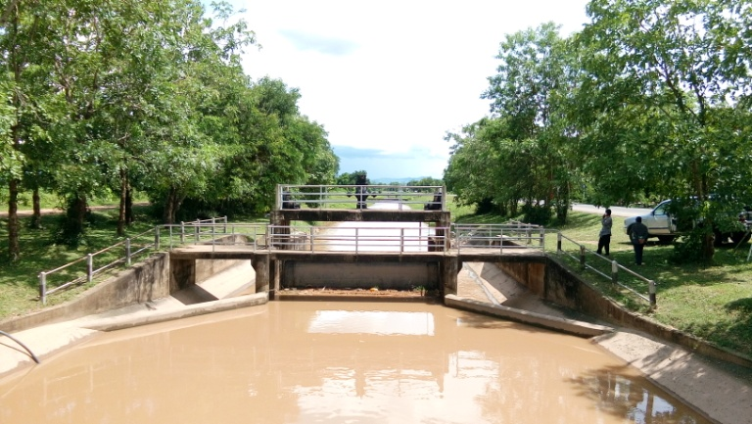 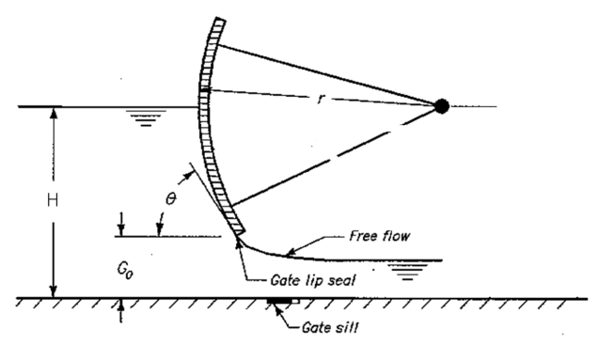

2 | ข้อมูลการสอบเทียบอาคารชลประทาน
 | ÿ ประตูระบายน้ำบานโค้ง (Redial or Tainter gate)
 | ÿ การไหลแบบอิสระ (Free flow)
 | สูตรการคำนวนสอบเทียบอาคาร

 | เมื่อ | Q = ปริมาณน้ำผ่านอาคาร (ลบ.ม./วินาที)
 |  | C = สัมประสิทธิ์ปริมาณน้ำเมื่อการไหลเป็นแบบอิสระ
 |  | L = ความกว้างของช่องประตูระบาย (เมตร)
 |  | Go = การเปิดบาน (เมตร)
 |  | H = ระดับน้ำด้านหน้าประตู - ระดับน้ำด้านท้ายประตู (เมตร)
 |  | g = ความเร่งเนื่องจากแรงโน้มถ่วง (เมตร/วินาที)

ที่ | ระดับน้ำ | ระดับ | H |  | ระยะเปิดบาน | Q | H/Go | Cd
 | ด้านเหนือน้ำ | ธรณี |  |  | (Go)
 | ม.(รทก./รสม.) | ม.(รทก./รสม.) |  |  | ม. | ลบ.ม./วินาที |  |  |  | เหนือ | ท้าย | ระยะเปิดบาน | Q
1 | 1.51 | 0.00 | 1.51 | 5.4430 | 0.70 | 11.678 | 2.157 | 0.511 | 240955 | 1.510 | 1.075 | 0.70 | 11.678
2 | 1.44 | 0.00 | 1.44 | 5.3153 | 1.10 | 10.967 | 1.309 | 0.313 | 240955 | 1.440 | 1.175 | 1.10 | 10.967
3 | 1.11 | 0.00 | 1.11 | 4.6667 | 1.50 | 9.229 | 0.740 | 0.220 | 240955 | 1.110 | 1.155 | 1.50 | 9.229
4 | 1.11 | 0.00 | 1.11 | 4.6667 | 1.90 | 8.315 | 0.584 | 0.156 | 240955 | 1.110 | 1.125 | 1.90 | 8.315

สอบเทียบอาคาร ปตร.กลางคลองซอย 26 กม. 53+632 โครงการ ส่งน้ำและบำรุงรักษา แม่ยม
2.157 | 0.511
1.309 | 0.313
0.740 | 0.220
0.584 | 0.156

3 | ข้อมูลการเปิดบานในระดับต่างๆ

ที่ | ระดับน้ำ | ระดับธรณี | H | ระยะเปิดบาน | H/Go | Cd | ปริมาณน้ำไหลผ่าน
 | ด้านเหนือน้ำ |  |  | (Go)
 | ม.(รทก./รสม.) | ม.(รทก./รสม.) |  | ม. |  |  | ลบ.ม./วินาที
1 | 1.51 | 0.00 | 1.51 | 0.70 | 2.157 | 0.507 | 11.5992
2 | 1.44 | 0.00 | 1.44 | 1.10 | 1.309 | 0.324 | 11.3648
3 | 1.11 | 0.00 | 1.11 | 1.50 | 0.740 | 0.201 | 8.4363
4 | 1.11 | 0.00 | 1.11 | 1.90 | 0.584 | 0.167 | 8.8933

หมายเหตุ สามารถนำไปใช้คำนวณในการยกบานระบายที่ระดับต่างๆ โดยป้อนข้อมูลระดับด้านเหนือน้ำและระดับที่ต้องการยกบาน
 | จะสามารถทราบปริมาณน้ำไหลผ่านอาคารได้ (กรอกข้อมูลในช่องว่างเท่านั้น ยกเว้นช่องสีทึบ)

กายภาพ 19+836 Submerged flow
 | โครงการสอบเทียบอาคารชลประทาน
 | สำนักบริหารจัดการน้ำและอุทกวิทยา กรมชลประทาน
 | ศูนย์อุทกวิทยาชลประทาน ภาคเหนือตอนบน

1 | ข้อมูลทางกายภาพ
 | 1.1 ข้อมูลระบบส่งน้ำที่ตั้งของอาคาร
 | - ข้อมูลทั่วไปของอาคาร |  | ปตร.กลางคลองซอย 26 |  |  | อาคาร
 | - โครงการ |  | โครงการส่งน้ำและบำรุงรักษา แม่ยม
 | - ตำแหน่งที่ตั้ง กม. |  | 53 + 632 |  |  | คลองสายใหญ่
 | อำเภอ |  | เมือง |  |  | จังหวัด | แพร่
 | - พิกัด |  | N 18º 07' 57.0'' |  | E 100º 10' 46.4''
 | - ลักษณะคลอง |  | ÿ คลองดิน |  | ÿ คลองดาดคอนกรีต

 | 1.2 ข้อมูลอาคาร
 | - ชื่ออาคาร | อาคารวัดน้ำกลางคลอง
 | - ประเภทบาน ÿ ประตูระบายน้ำบานโค้ง (Redial gate) |  |  |  |  |  | 1 | บาน
 |  |  | ขนาดบาน | เส้นผ่านศูนย์กลางท่อ |  |  | 6.00 | เมตร
 |  |  |  | สูง |  |  | 3 | เมตร
 | - ระดับพื้น Inlet |  |  |  |  |  | - | เมตร (ร.ท.ก.)
 | - ระดับพื้น Outlet |  |  |  |  |  | - | เมตร (ร.ท.ก.)
 | - ระดับพื้นธรณีอาคาร |  |  |  |  |  | 0.00 | เมตร (ร.ส.ม.)
 | - ปริมาณน้ำไหลผ่านสูงสุด |  |  |  |  |  |  | ลูกบาศก์เมตร/วินาที
 | - รัศมีความโค้งของบาน (สำหรับบานโค้ง) |  |  |  |  |  |  | เมตร

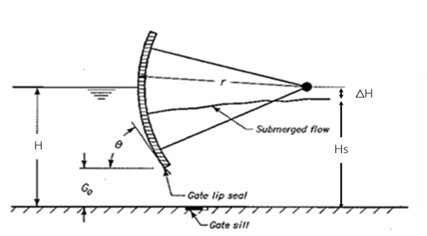
 | 1.3 รูปภาพอาคารชลประทาน
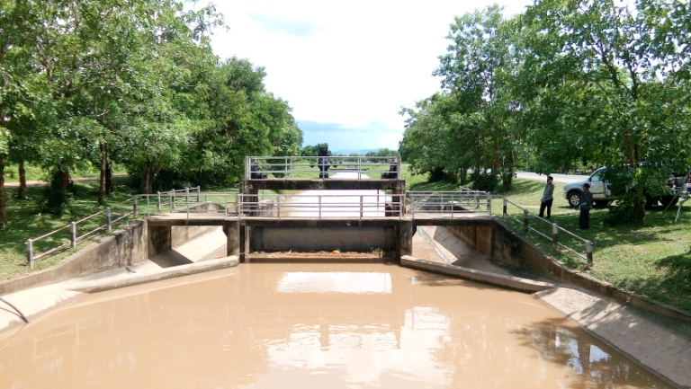

2 | ข้อมูลการสอบเทียบอาคารชลประทาน
 | ÿ ประตูระบายน้ำบานโค้ง (Radial or Tainter gate)
 | ÿ การไหลแบบจม (Submerged flow)
 | สูตรการคำนวนสอบเทียบอาคาร

 | เมื่อ | Q = ปริมาณน้ำผ่านอาคาร (ลบ.ม./วินาที)
 |  | Cs = สัมประสิทธิ์ปริมาณน้ำเมื่อการไหลเป็นแบบจม (Submerged Flow)
 |  | L = ความกว้างของช่องประตูระบาย (เมตร)
 |  | Hs = ระดับน้ำด้านท้ายประตู - ระดับธรณีประตู (เมตร)
 |  | ∆H = ระดับน้ำด้านหน้าประตู - ระดับด้านท้ายประตู (เมตร)
 |  | g = ความเร่งเนื่องจากแรงโน้มถ่วง (เมตร/วินาที)
 |  | Go = การเปิดบาน (เมตร)

ที่ | ระดับน้ำ | ระดับน้ำ | ∆H |  | Hs | ระยะเปิดบาน | Q | Hs/Go | Cs
 | ด้านเหนือน้ำ | ด้านท้ายน้ำ |  |  |  | (Go)
 | ม.(รทก./รสม.) | ม.(รทก./รสม.) |  |  |  | ม. | ลบ.ม./วินาที |  |  |  | เหนือ | ท้าย | ระยะเปิดบาน | Q
1 | 1.51 | 1.08 | 0.44 | 2.9214 | 1.0750 | 0.70 | 11.678 | 1.536 | 0.620 | 240955 | 1.510 | 1.075 | 0.70 | 11.678
2 | 1.44 | 1.18 | 0.26 | 2.2802 | 1.1750 | 1.10 | 10.967 | 1.068 | 0.682 | 240955 | 1.440 | 1.175 | 1.10 | 10.967
3 | 1.11 | 1.16 | -0.04 | #NUM! | 1.1550 | 1.50 | 9.229 | 0.770 | #NUM! | 240955 | 1.110 | 1.155 | 1.50 | 9.229
4 | 1.11 | 1.13 | -0.01 | #NUM! | 1.1250 | 1.90 | 8.315 | 0.592 | #NUM! | 240955 | 1.110 | 1.125 | 1.90 | 8.315

สอบเทียบอาคาร อาคารอัดน้ำกลางคลอง กม. 19+836 โครงการ ส่งน้ำและบำรุงรักษา แม่ยม
1.536 | 0.620
1.068 | 0.682
0.770 | 0.000
0.592 | 0.000

3 | ข้อมูลการเปิดบานในระดับต่างๆ

ที่ | ระดับน้ำ | ระดับน้ำ | Hs | ∆H | ระยะเปิดบาน | Hs/Go | Cs | ปริมาณน้ำไหลผ่าน
 | ด้านเหนือน้ำ | ด้านท้ายน้ำ |  |  | (Go)
 | ม.(รทก./รสม.) | ม.(รทก./รสม.) |  |  | ม. |  |  | ลบ.ม./วินาที
1 | 1.51 | 1.08 | 1.08 | 0.44 | 0.70 | 1.536 | 1.389 | 26.1799
2 | 1.44 | 1.18 | 1.18 | 0.26 | 1.10 | 1.068 | 2.715 | 43.6511
3 | 1.11 | 1.16 | 1.16 | -0.04 | 1.50 | 0.770 | 4.968 | #NUM!
4 | 1.11 | 1.13 | 1.13 | -0.01 | 1.90 | 0.592 | 8.069 | #NUM!
5 | 0.00 | 0.00 | 0.00 | 0.00 | 0.00 | #DIV/0! | #DIV/0! | #DIV/0!

หมายเหตุ สามารถนำไปใช้คำนวณในการยกบานระบายที่ระดับต่างๆ โดยป้อนข้อมูลระดับด้านเหนือน้ำและระดับที่ต้องการยกบาน
 | จะสามารถทราบปริมาณน้ำไหลผ่านอาคารได้ (กรอกข้อมูลในช่องว่างเท่านั้น ยกเว้นช่องสีทึบ)

